微生信示例175

class | value | 微生信，您身边的数据分析，可视化专家
3'UTR | 5 | https://www.bioinformatics.com.cn/plot_basic_circle_track_plot_175
1st exon | 8
TSS200 | 12 | 输出示例图
TSS1500 | 20
5'UTR | 25
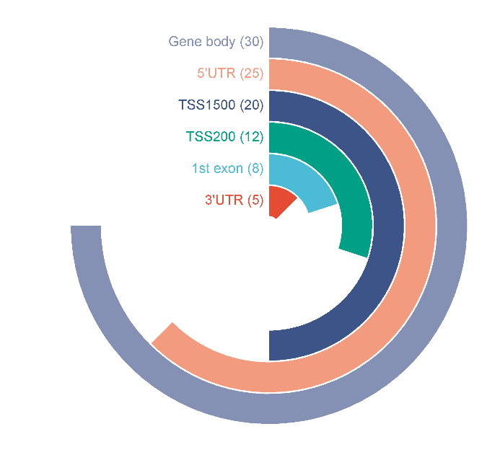
Gene body | 30

 |  | B站：圆形跑道图绘制视频教程

 |  | 注意：排序数据，最大值是3/4圈，其他的都是跟3/4圈相比

 |  | 使用问题，或数据分析合作意向
 |  | 请微信扫码联系我们

